Hárok1
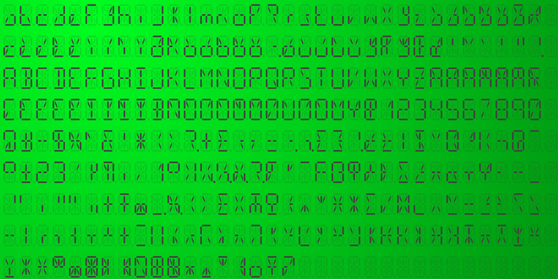
A |  |  |  |  |  | 0
F | H | J | K | B | COL | 0 | 0 | 0 | 0 | 0 | 0 | dvojbodka
G |  |  | M |  | COL | 0 |  | 0 | 0 |  | 0 | dvojbodka
E | Q | P | N | C |  | 0 | 0 | 0 | 0 | 0
D |  |  |  |  | DP | 0 |  |  |  |  | 0 | bodba
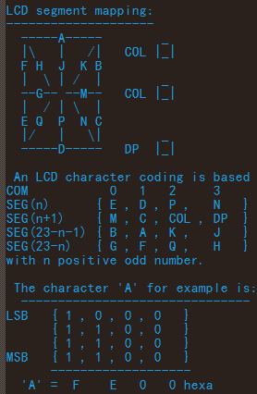
 |  |  |  |  | COM | 0 | 1 | 2 | 3
 |  |  |  |  | SEG(n) | 0 | 0 | 0 | 0
 |  |  |  |  | SEG(n+1) | 0 | 0 | 0 | 0
 |  |  |  |  | SEG(23-n-1) | 0 | 0 | 0 | 0
 |  |  |  |  | SEG(23-n) | 0 | 0 | 0 | 0
 |  |  |  |  | ch = | 0 | 0 | 0 | 0
 |  |  |  |  | hex = | 0x0000

